ReadMe
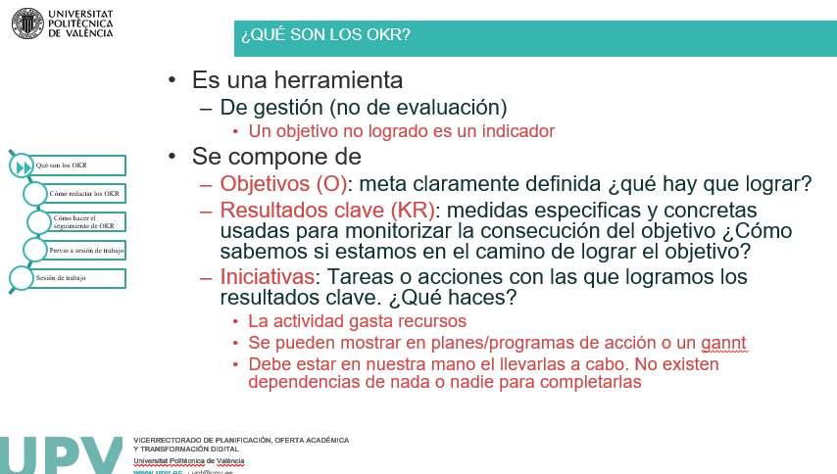
(c) Marin-Garcia, Juan A. (2021) |  | Plantilla de ejemplo para difusión de OKR | Cómo citar | Marin-Garcia, J. A., & Garcia-Sabater, J. P. (2021). Plantilla de ejemplo para difusión de OKR. Nota Técnica [Excel template to OKR deployment. Technical note]. RiuNet. Repositorio Institucional UPV. https://doi.org/http://hdl.handle.net/10251/176758
 |  | La hoja "plantilla" se puede replicar (boton dereccho, copia/mover hoja) para cada periodo. Esta protegida para que se editen solo las celdas editables y mantener la estructura para poder exportarla a una futura aplicación de OKR
 |  | en la hoja VMV puedes introducir los datos "permanentes". El AREA y su misión, visión y valores son bastante estables. No es normal que cambien de un periodo a otro. Si los escribes aquí, se copiaran en la plantilla automáticamente cuadno la repliques (no tendrás que copiarlos para cada periodo)
 |  | La hoja "EjemploBeta" muestra un ejemplo de redacción inicial de OKR La hoja "EjemploMejorado" muestra ese mismo ejemplo tras aplicarle las recomendaciones para redacción de OKR
Glosario
Mision |  | Propósito, motivo o razón de ser de la unidad (eso que solo se puede lograr por la unidad, o por qué la UPV sería mucho peor universidad sin la unidad)
Visión |  | Expectativa o imagen ideal de la unidad. Dentro de 4 años, si se cumplieran todos nuestros deseos e iniciativas, cómo sería la unidad, qué logros o contribuciones para la UPV habría logrado
Valores |  | Creencias, conceptos o principios estables que orientan, o regulan, la vida o nuestra manera de comportarnos; como un principio ético hacia el cual existe un fuerte compromiso emocional. Se encuentran localizados en el centro del sistema global de creencias sirviéndonos como referencias acerca de lo deseable y lo indeseable
Objetivos aspiracionales | "moonshots" | Propuestas de ámbito general muy arriesgadas y orientadas hacia el futuro (con alto grado de incertidumbre). Son difíciles, casi imposibles, de alcanzar por definición. Es muy probable que no se logren completamente. Pueden ser una buena forma de hacer explícita la visión desglosándola en 3-5 objetivos
Objetivos asignados | "roofshots" | Objetivos concretos y específicos para el próximo periodo de seguimiento (normalmente 3-4 meses). Son exigentes pero se deben lograr porque la incertidumbre en este periodo es poca o nula (forman parte del despliegue de los proyectos que tengamos activados en la unidad)

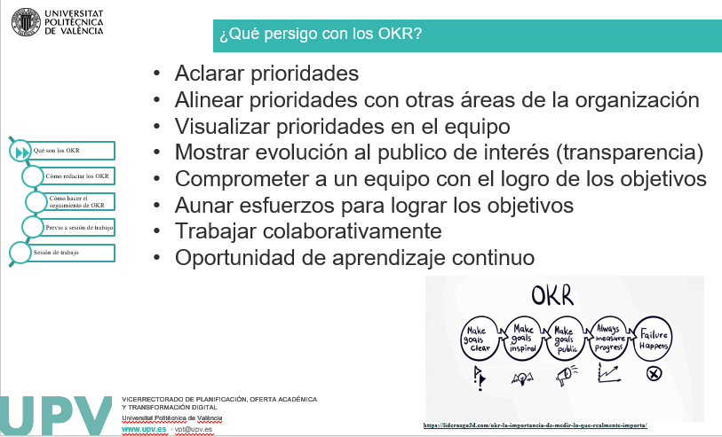
Interpetación de los colores
Azul | Objetivos | Los objetivo consisten en el dejar volar las aspiraciones. El azul recuerda al cielo/aire. La misisón vision y valores no dejan de ser unos Objetivos Aspiracionales de muy alto nivel
Blanco | OKR | Los OKR en el momento que se enuncian al principio del periodo y sin haber tenido un seguimiento
Rojo | OKR grado de avance | OKR que se considera prácticamente imposible de lograr en el periodo si no hay una modificación drástica de recursos o dedicación. Pueden ser candidatos a descartar o aplazar a otro periodo (pueden justiticar la anulación del objetivo)
Verde | OKR grado de avance | OKR que se considera prácticamente seguro que se lograran (o ya se han logrado) en el periodo
Amarillo | OKR grado de avance | Existe riesgo de no poder lograr el OKR en el periodo pero creemos que podremos corregir la situación
Gris | Iniciativas | implican "pringarse las manos" eso es el gris del un Taller de reparaciones Puedes poner varias iniciativas en un KR (en excel usas ALT+Enter para crear una linea DENTRO de la celda)

Aclaraciones
%Consecución de resultado clave |  | El % de consecución proporciona información diferente del semaforo de colores. Pero el color asigando en cada reunión de seguimiento indica es si el grado de avance es "adecuado" para el momento en que se hace el seguimiento. Por ejemplo un 10% de consecución la primera semana del periodo puede ser considerado como "verde" (expectativas de que "a este ritmo" lograremos el resultado clave al final del periodo). Pero un 10% a una semana de finalizar el periodo puedo se considerado como "rojo" (si no cambian drásticamente las cosas no lo lograremos en el periodo)
Recursos Adicionales: |  | https://poliformat.upv.es/x/u6MrAJ
Videos: |  | https://www.youtube.com/playlist?list=PL8K9AD5gSJiC5G6k8GwL3BOCqlxIWqd0q

Lista comprobación y recomendaciones OKR
 |  | Claros, concretos y fáciles de entender (cualquier persona de la organización debe ser capaz de comprender la motivación de lograrlo sin necesidad de explicación)
 |  | Los objetivos asignados son el terreno de los proyectos: eso se logra si o si. Pueden ser complejos pero apenas hay incertidumbre (Si hay incertidumbre estamos en el terreno de los programas o portafolios. Reduce incertidumbre (corto plazo y ajustado a recursos actuales y divídelo en proyectos)
 |  | Existe una rutina periódica (semanal o quincenal) de seguimiento de OKR
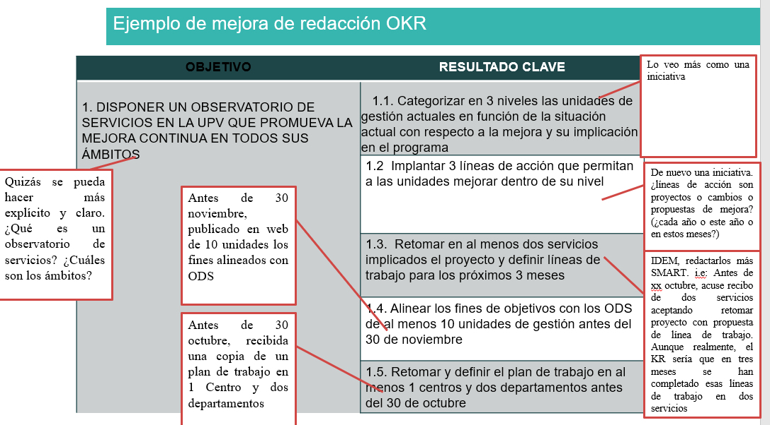
 |  | Las iniciativas pueden ser ensayo y error, de modo que cuando no sepamos muy bien qué acciones llevar a cabo probaremos con pequeñas iniciativas y mediremos su efecto y, en caso de que sean exitosas, multiplicaremos nuestros esfuerzos con esa iniciativa
 |  | Establece entre 3 y 5 objetivos ambiciosos que se puedan logar un periodo corto (por ejemplo 3 meses) y siempre alineadas con la misión/visión/valores
 |  | OKR es un SMART+i: eSpecifico (concreto, detallado: cuando como, quien y para qué) Medible (cuantificable para analizar su progreso o logro) Alcanzable (ambicioso pero factible) Relevante (importantes y aportar valor) (podría se la “i”) Temporalmente acotados (fecha tenerlo logrado) inspirador (audaz, emocionante, que entusiasma a las personas colaboradoras)
 |  | Comprueba que los KR a) Son necesarios para lograr el objetivo; y b) Son suficientes (si se logran todos los KR el objetivo se logra)
 |  | Si es necesario hay KR de contrapeso (para evitar que un exceso en un KR perjudique al O)
 |  | EVITA Que los KR sean actividades o tareas (eso son iniciativas) "mandar algo" es una actividad. El resultado es tener una confirmación de recepción de lo que has mandado "Leer y anotar" es una actividad… el resultado es tener el resumen de anotaciones. "descargar" es una actividad. "descargado" es un resultado (usar sustantivos o adjetivos o participios pasado, no verbos de acción) "procesar" es una actividad. Procesado es resultado pero impreciso…. “Check list con resultados incorporados” es mejor KR
 |  | Si tenemos tareas y nos cuesta redactar un objetivo inspirador, nos preguntamos ¿Cómo impacta esta tarea a los demás? ¿Qué les puede ofrecer? ¿Es necesaria, por qué? (el objetivo no es la actividad, las actividades apoyan el logro de los objetivos)
 |  | Reuniones de seguimiento:¿Se está haciendo lo que se dijo que se haría? ¿Se está haciendo bien? ¿Lo que se está haciendo hace avanzar hacia el objetivo? Posibles situaciones: Las acciones se han llevado a cabo conforme al plan, pero el OKR no se está logrando: el plan de acción es inadecuado, hay que ajustar las acciones Las acciones no se han llevado a cabo como lo planificado, pero se están logrando los OKR: Entender porque el plan no se ejecuto y saber por qué se están logrando los OKR a pesar de ello (de nuevo el plan se ha demostrado inadecuado y debe ajustarse) Acciones conforme a plan y OKR logrado: comprobar si los logros son debidos al plan de acción o factores exógenos Acciones no conforme a plan y OKR no logrado: entender por qué no se sigue el plan y adherirse a el (al menos hasta que se compruebe si ayuda o no a logro de OKR)
 |  | Completar el ciclo con unas lecciones aprendidas: evaluación y retroalimentación para realizar los ajustes para definir los OKR del siguiente periodo

